1
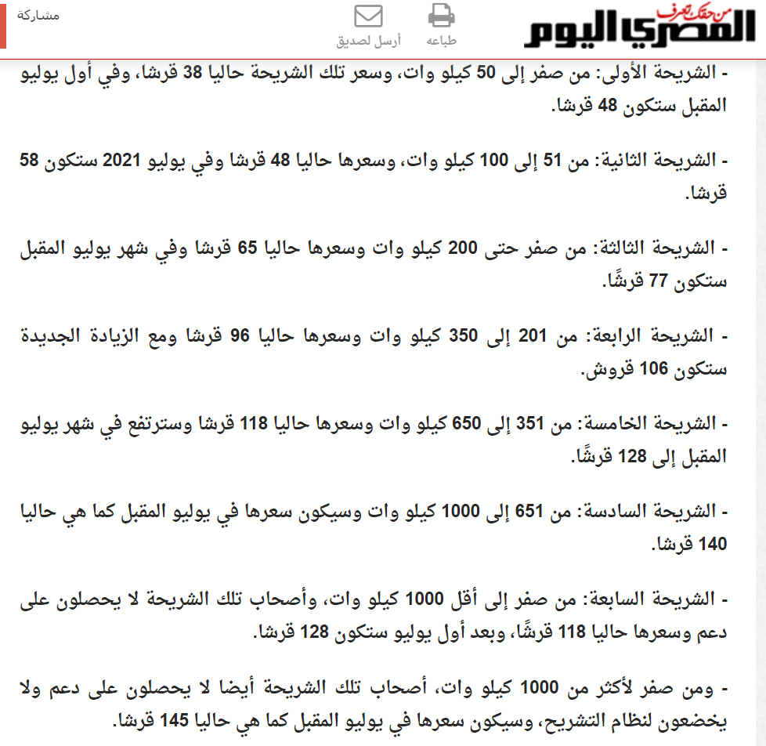
السلام عليكم ورحمة الله وبركاته
بسم الله الرحمن الرحيم
جزاكم الله خيرا
وجعل كل ايامكم رضا
وكل عام وحضرتكم وكل احبابكم فى خير ورضا
والسلام عليكم ورحمة الله وبركاته

